Instrucciones
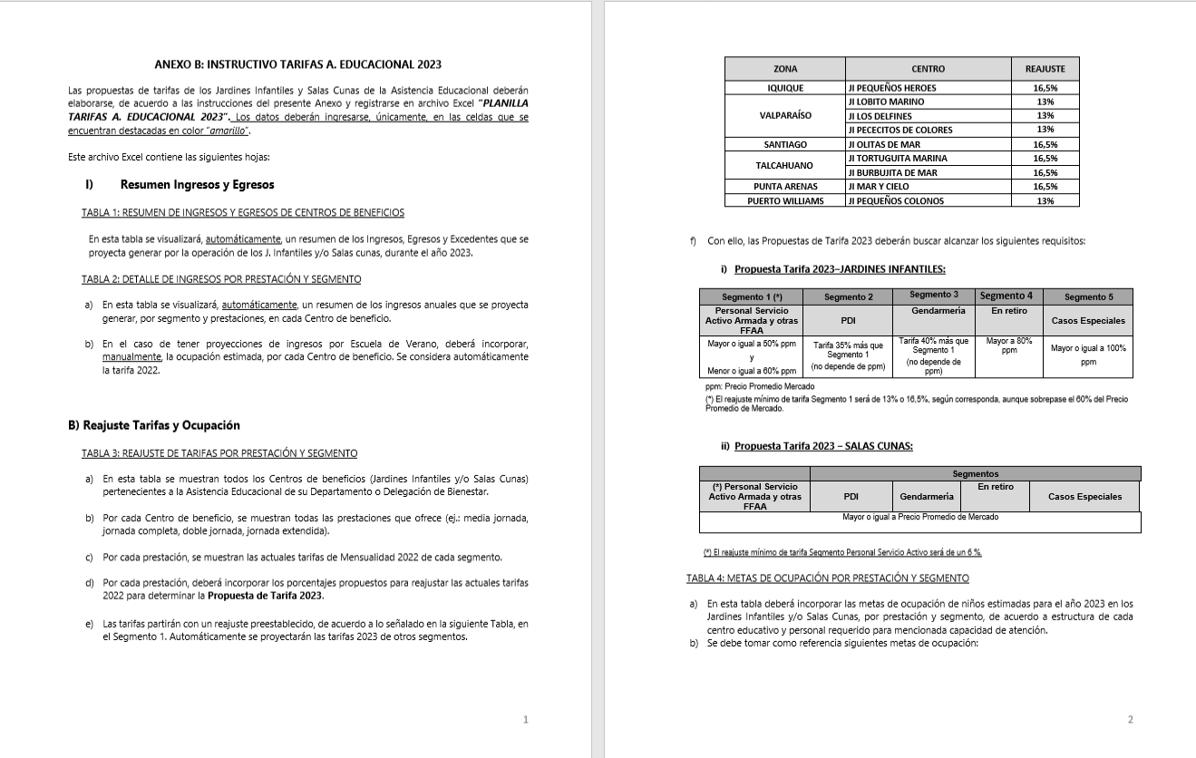
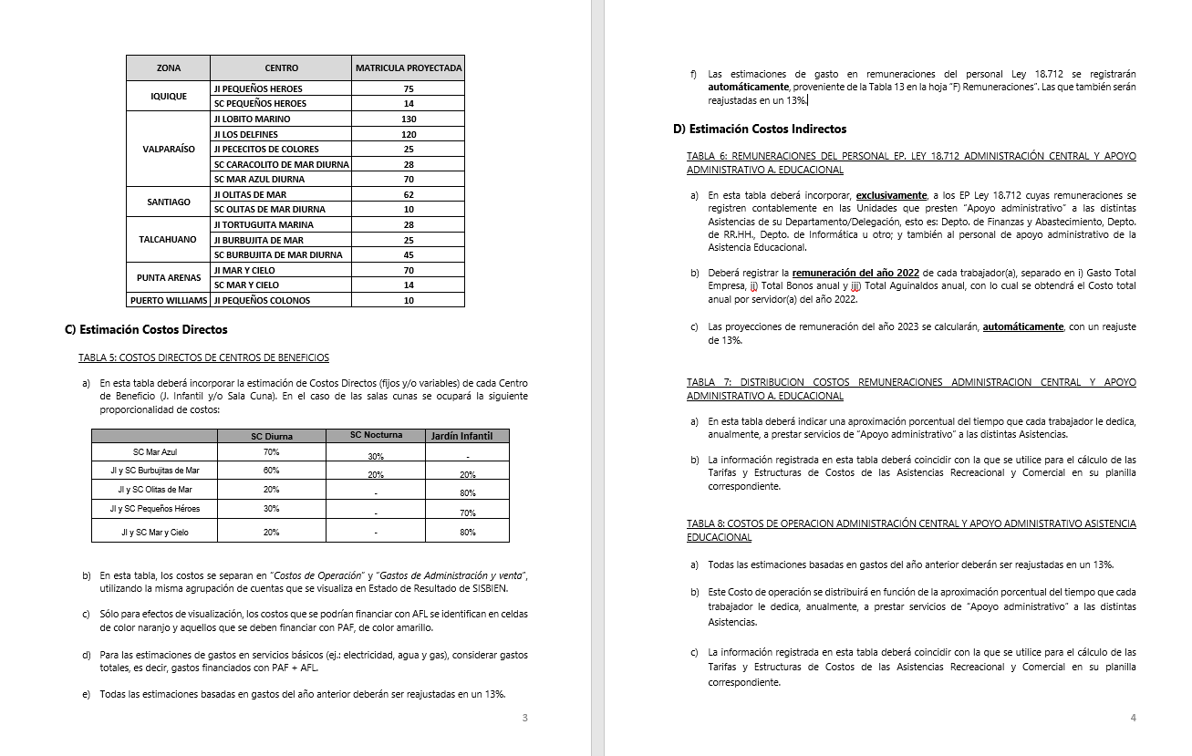
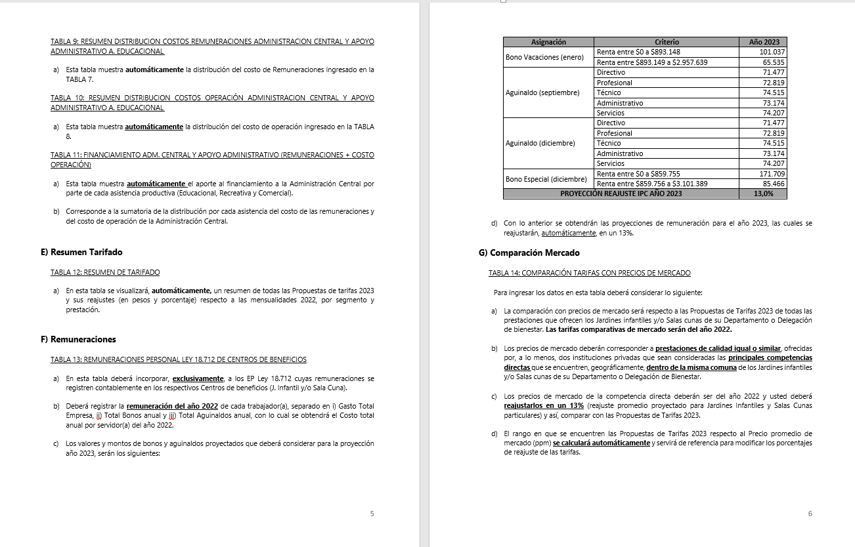
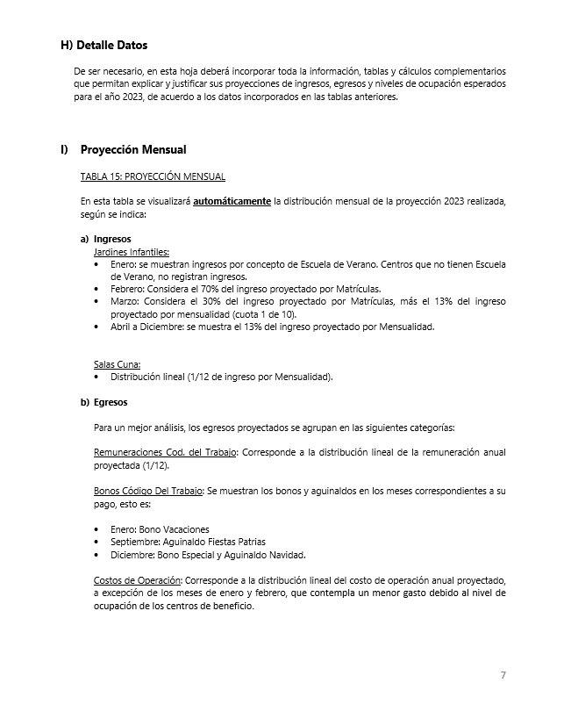
INSTRUCCIONES

INGRESE LOS DATOS EN LAS CELDAS DESTACADAS EN COLOR AMARILLO Y NARANJO

B) Reajuste Tarifas y Ocupación
Ir a
TABLA 4
 |  |  |  |  | ANEXO B
 |  |  |  |  | B) REAJUSTE DE TARIFAS Y METAS DE OCUPACIÓN POR CENTRO DE BENEFICIO

 |  | REPARTICION: |  |  | BIENMAG

TABLA 3: REAJUSTE DE TARIFAS POR PRESTACIÓN Y SEGMENTO

Jardines Infantiles | Prestación | Mensualidad 2022 |  |  |  |  | Reajuste propuesto |  |  |  |  | Propuesta Mensualidad 2023
 |  | Personal Servicio Activo Armada y otras FFAA | PDI | GENDARMERIA | En retiro | Casos Especiales | Personal Servicio Activo Armada y otras FFAA | PDI | GENDARMERIA | En retiro | Casos Especiales | Personal Servicio Activo Armada y otras FFAA | PDI | GENDARMERIA | En retiro | Casos Especiales
Jardín Infantil Mar y Cielo | Media jornada | $63,800 | $76,500 | $76,500 | $100,000 | $118,100 | 16.5% | 16.5% | 16.5% | 16.5% | 16.5% | $74,400 | $100,400 | $104,100 | $116,500 | $137,600
 | Media jornada extendida | $105,000 | $126,000 | $126,000 | $131,250 | $157,500 | 16.5% | 16.5% | 16.5% | 16.5% | 16.5% | $122,400 | $165,200 | $171,300 | $153,000 | $183,500
 | Doble jornada | $95,000 | $114,000 | $114,000 | $142,500 | $167,100 | 16.5% | 16.5% | 16.5% | 16.5% | 16.5% | $110,700 | $149,500 | $155,000 | $166,100 | $194,700
 | Jornada completa | $148,200 | $177,900 | $177,900 | $185,300 | $192,700 | 16.5% | 16.5% | 16.5% | 16.5% | 16.5% | $172,700 | $233,100 | $241,800 | $215,900 | $224,500
Sala Cuna Mar y Cielo Diurna | Diurna | $327,700 | $393,300 | $393,300 | $409,600 | $491,600 | 6.0% | 6.0% | 6.0% | 6.0% | 6.0% | $347,400 | $469,000 | $486,400 | $434,200 | $521,100
 | Nocturna
 | Media Jornada | $196,700 | $236,000 | $236,000 | $295,000 | $393,300 | 6.0% | 6.0% | 6.0% | 6.0% | 6.0% | $208,600 | $281,500 | $292,000 | $312,700 | $416,900

TABLA 4: METAS DE OCUPACIÓN POR PRESTACIÓN Y SEGMENTO

Jardines Infantiles | Prestación | Meta Ocupación niños 2023
 |  | Personal Servicio Activo Armada y otras FFAA | PDI | GENDARMERIA | En retiro | Casos Especiales | Total Meta Ocupación
Jardín Infantil Mar y Cielo | Media jornada | 16 | 0 | 0 | 0 | 0 | 16
 | Media jornada extendida | 2 | 0 | 0 | 0 | 0 | 2
 | Doble jornada | 1 | 0 | 0 | 0 | 0 | 1
 | Jornada completa | 50 | 0 | 1 | 0 | 0 | 51 | 70
Sala Cuna Mar y Cielo Diurna | Diurna | 12 | 0 | 0 | 0 | 0 | 12
 | Nocturna
 | Media Jornada | 0 | 0 | 0 | 0 | 0 | 0 | 12

D) Costos Indirectos
Ir a TABLA 7
Ir a TABLA 8
Ir a TABLA 9
Ir a TABLA 10
Ir a TABLA 11
 |  |  |  | ANEXO D
 |  |  |  | D) COSTOS INDIRECTOS ASISTENCIA EDUCACIONAL

 |  |  | REPARTICION: | BIENMAG

TABLA 6: REMUNERACIONES DEL PERSONAL LEY 18.712 ADMINISTRACION CENTRAL Y APOYO ADMINISTRATIVO ASISTENCIA EDUCACIONAL |  |  |  |  |  |  |  |  |  |  | TABLA 7: DISTRIBUCION COSTOS REMUNERACIONES ADMINISTRACION CENTRAL Y APOYO ADMINISTRATIVO A. EDUCACIONAL |  |  |  |  |  |  | TABLA 8: COSTOS DE OPERACION ADMINISTRACIÓN CENTRAL Y APOYO ADMINISTRATIVO ASISTENCIA EDUCACIONAL |  |  | TABLA 9: RESUMEN DISTRIBUCION COSTOS REMUNERACIONES ADMINISTRACION CENTRAL |  |  |  |  |  | TABLA 10: RESUMEN DISTRIBUCION COSTOS OPERACIÓN ADMINISTRACION CENTRAL Y APOYO ADMINISTRATIVO A. EDUCACIONAL |  |  |  |  |  | TABLA 11: FINANCIAMIENTO ADM. CENTRAL Y APOYO ADMINISTRATIVO (REMUNERACIONES + COSTO OPERACIÓN)

 |  |  |  |  |  |  |  |  | Reajuste | 13.0%

Unidades de Apoyo Administrativo |  | Nombre | Apellido | Ocupación / Cargo | Centro de Costo | REMUNERACIONES 2022 |  |  |  | Costo Total por Servidor Reajustado 2023 | ASISTENCIA RECREATIVA |  | ASISTENCIA EDUCACIONAL |  | ASISTENCIA COMERCIAL |  | Tiempo Total | Número de Cuenta | ítem de Gasto (según Plan de Cuenta Institucional) | COSTO INDIRECTO ESTIMADO 2023 | ASISTENCIA RECREATIVA |  | ASISTENCIA EDUCACIONAL |  | ASISTENCIA COMERCIAL |  | ASISTENCIA RECREATIVA |  | ASISTENCIA EDUCACIONAL |  | ASISTENCIA COMERCIAL |  | ASISTENCIA RECREATIVA | ASISTENCIA EDUCACIONAL | ASISTENCIA COMERCIAL
 |  |  |  |  |  | Gasto Total Empresa | Total Bonos anual | Total Aguinaldos anual | Costo Total anual por Servidor 2022 |  | % tiempo | $ Costo | % tiempo | $ Costo | % tiempo | $ Costo |  |  |  |  | % tiempo | $ Costo | % tiempo | $ Costo | % tiempo | $ Costo | % tiempo | $ Costo | % tiempo | $ Costo | % tiempo | $ Costo | $ Costo Total | $ Costo Total | $Costo Total
ADMINISTRACIÓN CENTRAL | Departamento de Finanzas y Abastecimiento | GABRIELA | RUIZ VERA | ADM. FINANZAS Y ADQUISICIONES | ADM. CENTRAL | $8,331,504 | $272,746 | $146,348 | $ 8,750,598 | $ 9,888,176 | 77% | $ 7,613,895 | 12% | $ 1,186,581 | 11 % | $ 1,087,699 | 100% |  | COSTOS DE OPERACIÓN | $ 49,131,000 | 59 % | $ 51,951,253 | 20 % | $ 17,811,925 | 20 % | $ 17,962,074 | 59% | $ 38,033,715 | 20% | $ 13,040,180 | 20 % | $ 13,150,104 | $ 117,273,115 | $ 30,852,105 | $ 31,112,178
 |  | VICTOR | DIAZ DIAZ | CAJERO | ADM. CENTRAL | $8,144,940 | $272,746 | $149,030 | $ 8,566,716 | $ 9,680,389 | 52% | $ 5,033,802 | 24% | $ 2,323,293 | 24 % | $ 2,323,293 | 100% |  | REMUNERACIONES DIRECTAS | $ 25,000,000
 |  | MARISOL | CHIGUAY LLANCALAHUEN | ENC. DEUDORES | ADM. CENTRAL | $10,558,404 | $272,746 | $149,030 | $ 10,980,180 | $ 12,407,603 | 47% | $ 5,831,574 | 35% | $ 4,342,661 | 18 % | $ 2,233,369 | 100% | 53103050000000 | SUPLENCIAS Y REEMPLAZOS
 |  | MARIA ANGELICA | RIVERA | TESORERA | ADM. CENTRAL | $12,284,808 | $272,746 | $149,030 | $ 12,706,584 | $ 14,358,440 | 61% | $ 8,758,648 | 8% | $ 1,148,675 | 31 % | $ 4,451,116 | 100% | 53103060000000 | PERSONAL A TRATO Y TEMPORAL | $ -
 |  | AURELIA | ZUÑIGA AGUILA | ENC. PRESUPUESTO | ADM. CENTRAL | $1,162,665 | $151,001 | $149,030 | $ 1,462,696 | $ 1,652,846 | 66% | $ 1,090,879 | 17% | $ 280,984 | 17 % | $ 280,984 | 100% | 53103080010000 | OTRAS REMUNERACIONES | $ 25,000,000
 |  | NANCY | ALVAREZ OTAIZA | OPERADOR CONTABLE | ADM. CENTRAL | $7,238,556 | $272,746 | $149,030 | $ 7,660,332 | $ 8,656,175 | 60% | $ 5,193,705 | 12% | $ 1,038,741 | 28 % | $ 2,423,729 | 100% |  | GASTO DE OPERACIÓN | $ 24,131,000
 |  | NN | NN | MAYORDOMO GENERAL | ADM. CENRAL | $7,238,556 | $272,747 | $149,030 | $ 7,660,333 | $ 8,656,176 | 73% | $ 6,319,009 | 14% | $ 1,211,865 | 13 % | $ 1,125,303 | 100% | 53201010100000 | ALIMENTOS Y BEBIDAS | $ 8,182,000
 |  |  |  |  |  |  |  |  | $ 0 | $ 0 | 0% | $ 0 | 0% | $ 0 | 0 % | $ 0 | 0% | 53202010100000 | TEXTILES Y ACABADOS TEXTILES | $ -
 |  |  |  |  |  | $- | $- | $- | $ 0 | $ 0 | 0% | $ 0 | 0% | $ 0 | 0 % | $ 0 | 0% | 53203010100000 | COMBUSTIBLE LUBRIC P.VEHICULOS | $ 4,657,000
 |  |  |  |  |  | $- | $- | $- | $ 0 | $ 0 | 0% | $ 0 | 0% | $ 0 | 0 % | $ 0 | 0% | 53203030000000 | PARA CALEFACCION | $ -
 | Departamento de RR.HH. | CARMEN LUZ | OBANDO NAVARRO | ENC. RR.HH. | ADM. CENTRAL | $19,548,888 | $151,001 | $145,638 | $ 19,845,527 | $ 22,425,446 | 54% | $ 12,109,741 | 28% | $ 6,279,125 | 18 % | $ 4,036,580 | 100% | 53204030000000 | PRODUCTOS QUIMICOS | $ -
 |  |  |  |  |  | $- | $- | $- | $ 0 | $ 0 | 0% | $ 0 | 0% | $ 0 | 0 % | $ 0 | 0% | 53204100100001 | MAT.P/MATEN.Y REPARACION | $ 1,844,000
 |  |  |  |  |  | $- | $- | $- | $ 0 | $ 0 | 0% | $ 0 | 0% | $ 0 | 0 % | $ 0 | 0% | 53204130100000 | EQUIPOS MENORES | $ -
 |  |  |  |  |  | $- | $- | $- | $ 0 | $ 0 | 0% | $ 0 | 0% | $ 0 | 0 % | $ 0 | 0% | 53205010100000 | ELECTRICIDAD | $ -
 |  |  |  |  |  | $- | $- | $- | $ 0 | $ 0 | 0% | $ 0 | 0% | $ 0 | 0 % | $ 0 | 0% | 53205020100000 | AGUA | $ -
 |  |  |  |  |  | $- | $- | $- | $ 0 | $ 0 | 0% | $ 0 | 0% | $ 0 | 0 % | $ 0 | 0% | 53205030100000 | GAS | $ -
 |  |  |  |  |  | $- | $- | $- | $ 0 | $ 0 | 0% | $ 0 | 0% | $ 0 | 0 % | $ 0 | 0% | 53205050100000 | TELEFONIA FIJA | $ 734,000
 |  |  |  |  |  | $- | $- | $- | $ 0 | $ 0 | 0% | $ 0 | 0% | $ 0 | 0 % | $ 0 | 0% | 53205060100000 | TELEFONIA CELULAR | $ 309,000
 |  |  |  |  |  | $- | $- | $- | $ 0 | $ 0 | 0% | $ 0 | 0% | $ 0 | 0 % | $ 0 | 0% | 53205070100000 | ACCESO A INTERNET | $ -
 |  |  |  |  |  | $- | $- | $- | $ 0 | $ 0 | 0% | $ 0 | 0% | $ 0 | 0 % | $ 0 | 0% | 53208010100000 | SERVICIOS DE ASEO | $ 1,119,500
 | Departamento de Informática |  |  |  |  | $- | $- | $- | $ 0 | $ 0 | 0% | $ 0 | 0% | $ 0 | 0 % | $ 0 | 0% | 53208070100001 | PASAJES, FLETES Y BODEGAJE | $ 643,500
 |  |  |  |  |  | $- | $- | $- | $ 0 | $ 0 | 0% | $ 0 | 0% | $ 0 | 0 % | $ 0 | 0% | 53208100100001 | SERVICIO DE SUSCRIPCION | $ -
 |  |  |  |  |  | $- | $- | $- | $ 0 | $ 0 | 0% | $ 0 | 0% | $ 0 | 0 % | $ 0 | 0% | 53211030000000 | SERVICIOS INFORMATICOS | $ -
 |  |  |  |  |  | $- | $- | $- | $ 0 | $ 0 | 0% | $ 0 | 0% | $ 0 | 0 % | $ 0 | 0% | 53212020100000 | GASTOS MENORES (FOFI) | $ 6,642,000
 |  |  |  |  |  | $- | $- | $- | $ 0 | $ 0 | 0% | $ 0 | 0% | $ 0 | 0 % | $ 0 | 0% | 53214020000000 | MAQUINAS Y EQUIPOS DE OFICINA | $ -
 | Otros |  |  |  |  |  |  |  | $ 0 | $ 0 | 0% | $ 0 | 0% | $ 0 | 0 % | $ 0 | 0% |  | GASTOS DE ADMINISTRACIÓN Y VENTAS | $ 15,093,000
 |  |  |  |  |  |  |  |  | $ 0 | $ 0 | 0% | $ 0 | 0% | $ 0 | 0 % | $ 0 | 0% |  | GASTO EN PERSONAL | $ -
 |  |  |  |  |  | $- | $- | $- | $ 0 | $ 0 | 0% | $ 0 | 0% | $ 0 | 0 % | $ 0 | 0% | 53202020100000 | VESTUARIO ACC.Y PRENDAS DIVERS | $ -
 |  |  |  |  |  | $- | $- | $- | $ 0 | $ 0 | 0% | $ 0 | 0% | $ 0 | 0 % | $ 0 | 0% | 53202030000000 | CALZADO | $ -
 |  |  |  |  |  | $- | $- | $- | $ 0 | $ 0 | 0% | $ 0 | 0% | $ 0 | 0 % | $ 0 | 0% | 53211020000000 | CURSOS DE CAPACITACION | $ -
 |  |  |  |  |  | $- | $- | $- | $ 0 | $ 0 | 0% | $ 0 | 0% | $ 0 | 0 % | $ 0 | 0% | 53101004030000 | VIATICOS PERSONAL COD.TRABAJO | $ -
 |  |  |  |  |  | $- | $- | $- | $ 0 | $ 0 | 0% | $ 0 | 0% | $ 0 | 0 % | $ 0 | 0% |  | CONSUMOS BÁSICOS | $ -
 |  |  |  |  |  | $- | $- | $- | $ 0 | $ 0 | 0% | $ 0 | 0% | $ 0 | 0 % | $ 0 | 0% | 53205080000000 | ENLACES DE TELECOMUNICACIONES | $ -
 |  |  |  |  |  | $- | $- | $- | $ 0 | $ 0 | 0% | $ 0 | 0% | $ 0 | 0 % | $ 0 | 0% | 53205990000000 | OTROS SERVICIOS BASICOS | $ -
 |  |  |  |  |  | $- | $- | $- | $ 0 | $ 0 | 0% | $ 0 | 0% | $ 0 | 0 % | $ 0 | 0% |  | BIENES DE CONSUMO | $ 9,628,000
 |  |  |  |  |  | $- | $- | $- | $ 0 | $ 0 | 0% | $ 0 | 0% | $ 0 | 0 % | $ 0 | 0% | 53203010200000 | COMB.LUBR.DIRECTOS-INDIRECTOS | $ -
 |  |  |  |  |  | $- | $- | $- | $ 0 | $ 0 | 0% | $ 0 | 0% | $ 0 | 0 % | $ 0 | 0% | 53204010000000 | MATERIALES DE OFICINA | $ 2,375,000
 |  |  |  |  |  | $- | $- | $- | $ 0 | $ 0 | 0% | $ 0 | 0% | $ 0 | 0 % | $ 0 | 0% | 53204040200000 | PROD.QUIMIC,FARMACEUTICOS IND. | $ -
 |  |  |  |  |  | $- | $- | $- | $ 0 | $ 0 | 0% | $ 0 | 0% | $ 0 | 0 % | $ 0 | 0% | 53204060000000 | FERT.INSECT.FUNG.Y OTROS | $ -
 |  |  |  |  |  | $- | $- | $- | $ 0 | $ 0 | 0% | $ 0 | 0% | $ 0 | 0 % | $ 0 | 0% | 53204070000000 | MAT.Y UTILES DE ASEO | $ 2,253,000
 |  |  |  |  |  | $- | $- | $- | $ 0 | $ 0 | 0% | $ 0 | 0% | $ 0 | 0 % | $ 0 | 0% | 53204080000000 | MENAJE OFICINA CASINO Y OTROS | $ -
 |  |  |  |  |  | $- | $- | $- | $ 0 | $ 0 | 0% | $ 0 | 0% | $ 0 | 0 % | $ 0 | 0% | 53214010000000 | MOBILIARIO Y OTROS | $ -
 |  |  |  |  |  | $- | $- | $- | $ 0 | $ 0 | 0% | $ 0 | 0% | $ 0 | 0 % | $ 0 | 0% | 53214040000000 | EQUIPOS COMPUTACIONALES | $ 5,000,000
 |  |  |  |  |  | $- | $- | $- | $ 0 | $ 0 | 0% | $ 0 | 0% | $ 0 | 0 % | $ 0 | 0% | 55201010100004 | COSTO SERVICIO DESAYUNO | $ -
 |  |  |  |  |  | $- | $- | $- | $ 0 | $ 0 | 0% | $ 0 | 0% | $ 0 | 0 % | $ 0 | 0% | 55201010100005 | COSTOS DE TEXT. VEST,O PRENDAS | $ -
 |  |  |  |  |  | $- | $- | $- | $ 0 | $ 0 | 0% | $ 0 | 0% | $ 0 | 0 % | $ 0 | 0% |  | SERVICIOS GENERALES | $ 2,277,000
 |  |  |  |  |  | $- | $- | $- | $ 0 | $ 0 | 0% | $ 0 | 0% | $ 0 | 0 % | $ 0 | 0% | 53207010000000 | SERVICIO DE PUBLICIDAD | $ -
 |  |  |  |  |  |  |  |  |  | $ 87,725,252 | 59 % | $ 51,951,253 | 20 % | $ 17,811,925 | 20 % | $ 17,962,074 |  | 53207020000000 | SERVICIO DE IMPRESION | $ -
 |  |  |  |  |  |  |  |  |  | 100 % |  |  |  |  |  |  |  | 53208020000000 | SERVICIOS DE VIGILANCIA | $ -
 |  |  |  |  |  |  |  |  |  |  |  |  |  |  |  |  |  | 53208990000000 | OTROS SERVICIOS GENERALES | $ -
ÁREA APOYO A. recreacional | Asistencia Recreacional | REINERIO | ALVAREZ MIKACIC | AREA RECREATIVA |  | $23,848,764 | $151,001 | $149,038 | $ 24,148,803 | $ 27,288,147 |  |  |  |  |  |  |  | 53209010000000 | ARRIENDO DE TERRENOS | $ -
 |  |  |  |  | APOYO ADM. | $- | $- | $- | $ 0 | $ 0 |  |  |  |  |  |  |  | 53209040000000 | ARRIENDO DE MOBILIARIO Y OTROS | $ -
 |  |  |  |  | APOYO ADM. | $- | $- | $- | $ 0 | $ 0 |  |  |  |  |  |  |  | 53209050000000 | ARRIENDO DE MAQUINAS Y EQUIPOS | $ 2,277,000
 |  |  |  |  | APOYO ADM. | $- | $- | $- | $ 0 | $ 0 |  |  |  |  |  |  |  | 53209990000000 | OTROS ARRIENDOS | $ -
 |  |  |  |  | APOYO ADM. | $- | $- | $- | $ 0 | $ 0 |  |  |  |  |  |  |  | 53210020100000 | SEGURO INMUEBLES | $ -
 |  |  |  |  |  |  |  |  |  | $ 27,288,147 |  |  |  |  |  |  |  |  | MANTENCIÓN Y REPARACIÓN | $ 3,188,000
 |  |  |  |  |  |  |  |  |  | 100 % |  |  |  |  |  |  |  | 53206030000000 | MANT.Y REPAR. MOBILIARIO Y OTROS | $ -
 |  |  |  |  |  |  |  |  |  |  |  |  |  |  |  |  |  | 53206040000000 | MANT.Y REPAR. DE EQUIPOS OFICINA | $ -
 |  |  |  |  |  |  |  |  |  |  |  |  |  |  |  |  |  | 53206060000000 | MANT.Y REPAR. OTRAS MAQ. Y EQUIP. | $ 3,188,000
 |  |  |  |  |  |  |  |  |  |  |  |  |  |  |  |  |  | 53206070000000 | MANT.Y REPAR. EQUIPOS INFORMATICOS | $ -
 |  |  |  |  |  |  |  |  |  |  |  |  |  |  |  |  |  | 53206990000000 | OTROS MANTEN. Y REPAR. MENORES | $ -
 |  |  |  |  |  |  |  |  |  |  |  |  |  |  |  |  |  | 53208030000000 | SERVICIO DE MANTENCION JARDINES | $ -
 |  |  |  |  |  |  |  |  |  |  |  |  |  |  |  |  |  | 53212060000000 | OTROS GASTOS IMPREVISTOS | $ -
 |  |  |  |  |  |  |  |  |  |  |  |  |  |  |  |  |  |  | OTROS GASTOS | $ -
 |  |  |  |  |  |  |  |  |  |  |  |  |  |  |  |  |  | 53204999000000 | OTROS MATERIALES DE USO CONSUMO | $ -
 |  |  |  |  |  |  |  |  |  |  |  |  |  |  |  |  |  |  | COSTO TOTAL | $ 64,224,000

